Inflation
Forbrugerprisindeks, årsgennemsnit (1900=100) efter type og tid, årlig inflation 2016 0,3%, prognosen er mellem 1% i 2017 og derefter 2% frem til 2020
Enhed: indeks
 | 1900 | 1901 | 1902 | 1903 | 1904 | 1905 | 1906 | 1907 | 1908 | 1909 | 1910 | 1911 | 1912 | 1913 | 1914 | 1915 | 1916 | 1917 | 1918 | 1919 | 1920 | 1921 | 1922 | 1923 | 1924 | 1925 | 1926 | 1927 | 1928 | 1929 | 1930 | 1931 | 1932 | 1933 | 1934 | 1935 | 1936 | 1937 | 1938 | 1939 | 1940 | 1941 | 1942 | 1943 | 1944 | 1945 | 1946 | 1947 | 1948 | 1949 | 1950 | 1951 | 1952 | 1953 | 1954 | 1955 | 1956 | 1957 | 1958 | 1959 | 1960 | 1961 | 1962 | 1963 | 1964 | 1965 | 1966 | 1967 | 1968 | 1969 | 1970 | 1971 | 1972 | 1973 | 1974 | 1975 | 1976 | 1977 | 1978 | 1979 | 1980 | 1981 | 1982 | 1983 | 1984 | 1985 | 1986 | 1987 | 1988 | 1989 | 1990 | 1991 | 1992 | 1993 | 1994 | 1995 | 1996 | 1997 | 1998 | 1999 | 2000 | 2001 | 2002 | 2003 | 2004 | 2005 | 2006 | 2007 | 2008 | 2009 | 2010 | 2011 | 2012 | 2013 | 2014 | 2015 | 2016 | 2017 | 2018 | 2019 | 2020
årlig inflation |  | 0.0% | 1.0% | 0.0% | 1.0% | 0.0% | 1.0% | 2.9% | 0.9% | 0.9% | 0.9% | 0.0% | 3.7% | 2.7% | 2.6% | 17.6% | 17.9% | 15.8% | 16.8% | 18.4% | 19.3% | -14.9% | -14.9% | 3.9% | 5.9% | -2.8% | -15.2% | -3.4% | -0.5% | -0.5% | -5.1% | -5.3% | -0.6% | 2.3% | 3.9% | 4.3% | 1.0% | 3.5% | 1.0% | 2.9% | 24.9% | 14.7% | 3.3% | 1.0% | 2.2% | 0.9% | -0.6% | 2.8% | 2.7% | 2.3% | 9.1% | 11.7% | 2.3% | -0.7% | 1.8% | 6.8% | 5.1% | 1.2% | 1.0% | 2.0% | 2.3% | 4.5% | 6.5% | 5.2% | 3.7% | 6.4% | 6.9% | 7.4% | 8.0% | 3.5% | 6.5% | 5.9% | 6.7% | 9.3% | 15.3% | 9.6% | 9.0% | 11.1% | 10.0% | 9.6% | 12.3% | 11.7% | 10.1% | 6.9% | 6.3% | 4.7% | 3.7% | 4.0% | 4.5% | 4.8% | 2.6% | 2.4% | 2.1% | 1.2% | 2.0% | 2.1% | 2.1% | 2.2% | 1.8% | 2.5% | 2.9% | 2.4% | 2.4% | 2.1% | 1.2% | 1.8% | 1.9% | 1.7% | 3.4% | 1.3% | 2.3% | 2.8% | 2.4% | 0.8% | 0.6% | 0.5% | 0.3% | 1.1% | 2.0% | 2.0% | 2.2%

 | Forbrugerprisindeks | årlig inflation
1900
1901 |  | 0.0%
1902 |  | 1.0%
1903 |  | 0.0%
1904 |  | 1.0%
1905 |  | 0.0%
1906 |  | 1.0%
1907 |  | 2.9%
1908 |  | 0.9%
1909 |  | 0.9%
1910 |  | 0.9%
1911 |  | 0.0%
1912 |  | 3.7%
1913 |  | 2.7%
1914 |  | 2.6%
1915 |  | 17.6%
1916 |  | 17.9%
1917 |  | 15.8%
1918 |  | 16.8%
1919 |  | 18.4%
1920 |  | 19.3%
1921 |  | -14.9%
1922 |  | -14.9%
1923 |  | 3.9%
1924 |  | 5.9%
1925 |  | -2.8%
1926 |  | -15.2%
1927 |  | -3.4%
1928 |  | -0.5%
1929 |  | -0.5%
1930 |  | -5.1%
1931 |  | -5.3%
1932 |  | -0.6%
1933 |  | 2.3%
1934 |  | 3.9%
1935 |  | 4.3%
1936 |  | 1.0%
1937 |  | 3.5%
1938 |  | 1.0%
1939 |  | 2.9%
1940 |  | 24.9%
1941 |  | 14.7%
1942 |  | 3.3%
1943 |  | 1.0%
1944 |  | 2.2%
1945 |  | 0.9%
1946 |  | -0.6%
1947 |  | 2.8%
1948 |  | 2.7%
1949 |  | 2.3%
...

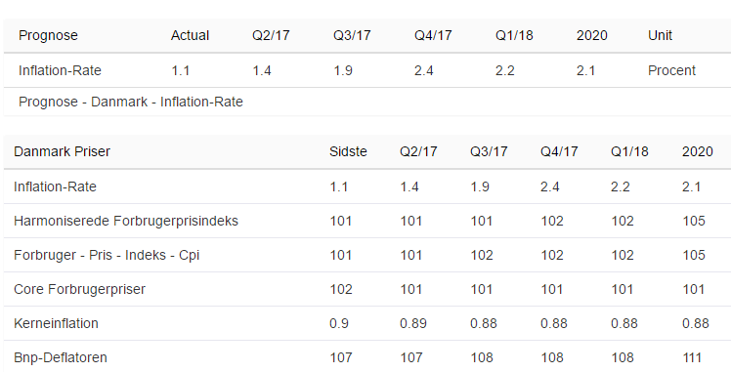

 |  |  |  |  |  |  |  |  |  |  |  |  |  | https://da.tradingeconomics.com/denmark/inflation-cpi/forecast

BNP
Bruttonationalprodukt (BNP), vækst 1,3% prognose 1,7 -2,3%,
Enhed: -
 | 1967 | 1968 | 1969 | 1970 | 1971 | 1972 | 1973 | 1974 | 1975 | 1976 | 1977 | 1978 | 1979 | 1980 | 1981 | 1982 | 1983 | 1984 | 1985 | 1986 | 1987 | 1988 | 1989 | 1990 | 1991 | 1992 | 1993 | 1994 | 1995 | 1996 | 1997 | 1998 | 1999 | 2000 | 2001 | 2002 | 2003 | 2004 | 2005 | 2006 | 2007 | 2008 | 2009 | 2010 | 2011 | 2012 | 2013 | 2014 | 2015 | 2016 | 2017 | 2018 | 2019 | 2020 | 2021 | 2022 | 2023 | 2024 | 2025
Realvækst i %, BNP | 5.5 | 5.6 | 6.5 | 1.6 | 3 | 3.9 | 4.1 | -1.1 | -1.5 | 5.9 | 1.9 | 2.2 | 3.9 | -0.5 | -0.7 | 3.7 | 2.6 | 4.2 | 4 | 4.9 | 0.3 | 0 | 0.6 | 1.5 | 1.4 | 2 | 0 | 5.3 | 3 | 2.9 | 3.3 | 2.2 | 2.9 | 3.7 | 0.8 | 0.5 | 0.4 | 2.7 | 2.3 | 3.9 | 0.9 | -0.5 | -4.9 | 1.9 | 1.3 | 0.2 | 0.9 | 1.7 | 1.6 | 1.3 | 1.7 | 2.3 | 2.3 | 2.3 | 2 | 2.1 | 1.9 | 1.8 | 1.7
BNP i faste priser

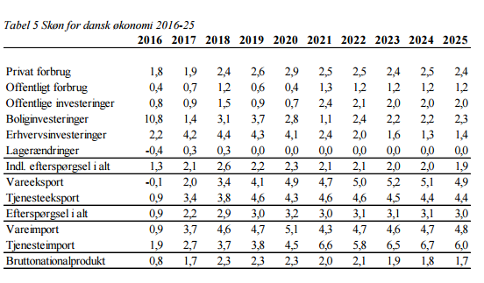
 |  |  |  |  |  |  | https://dors.dk/files/media/rapporter/2017/V17/V17__Bilag_til_konjunkturvurdering.pdf

arbejdsløsheden
Fuldtidsledige (netto) efter køn, personer/pct. og tid, i 2016 er ledigheden 91.000 eller 3,4% af arbejdsstyrken, Prognose

 | 1979 | 1980 | 1981 | 1982 | 1983 | 1984 | 1985 | 1986 | 1987 | 1988 | 1989 | 1990 | 1991 | 1992 | 1993 | 1994 | 1995 | 1996 | 1997 | 1998 | 1999 | 2000 | 2001 | 2002 | 2003 | 2004 | 2005 | 2006 | 2007 | 2008 | 2009 | 2010 | 2011 | 2012 | 2013 | 2014 | 2015 | 2016
Procent af arbejdsstyrken | 6.1 | 6.9 | 8.9 | 9.5 | 10 | 9.6 | 8.6 | 7.5 | 7.5 | 8.3 | 9.1 | 9.3 | 10.1 | 10.9 | 11.9 | 11.8 | 9.8 | 8.2 | 7.3 | 6 | 5.2 | 4.9 | 4.7 | 4.8 | 5.8 | 5.8 | 5.1 | 3.9 | 2.7 | 1.9 | 3.6 | 4.2 | 4 | 4.5 | 4.4 | 4 | 3.8 | 3.4
Ledige (1000 personer) | 160.2 | 181.8 | 236.2 | 253 | 268.8 | 261.9 | 238.7 | 208.2 | 210.8 | 232.8 | 253.4 | 259.8 | 284.3 | 305.6 | 335.2 | 329 | 271.4 | 227.7 | 202.2 | 166 | 144.3 | 138.6 | 130.6 | 133 | 159.1 | 160.4 | 140.2 | 108.4 | 76.7 | 51.2 | 98.3 | 113.9 | 108.3 | 118.8 | 117.5 | 106.4 | 101.7 | 91.5

BB 1
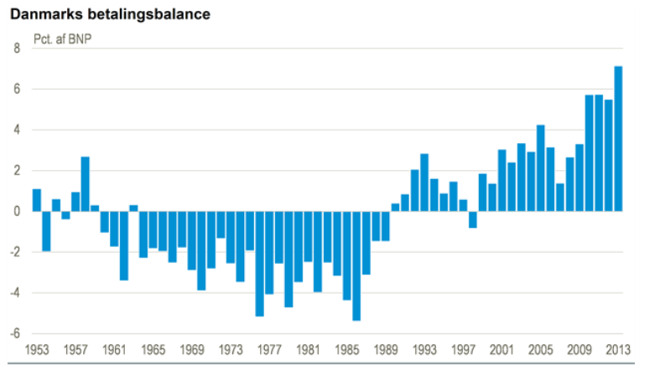
Betalingsbalance, årlig efter land, indtægt/udgift, poster og tid, 2016, 140 mia. i overskud, 2017 1.kv. Ca. 40 mia.
Enhed: mio. kr.
 |  |  | 2005 | 2006 | 2007 | 2008 | 2009 | 2010 | 2011 | 2012 | 2013 | 2014 | 2015
LANDE I ALT | Nettoindtægter | LØBENDE POSTER I ALT | 66489 | 55932 | 25159 | 52551 | 59680 | 118847 | 121628 | 119035 | 149723 | 175964 | 185593

udenlandsgæld
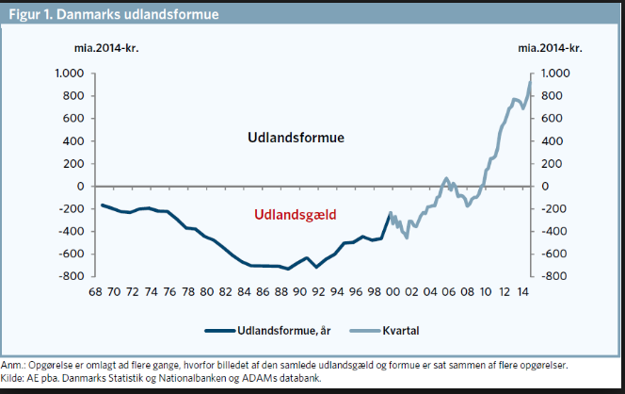

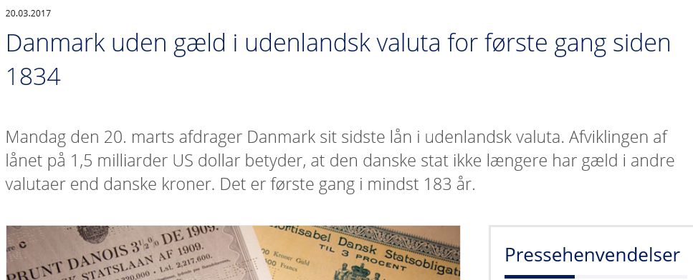

DAU saldoen
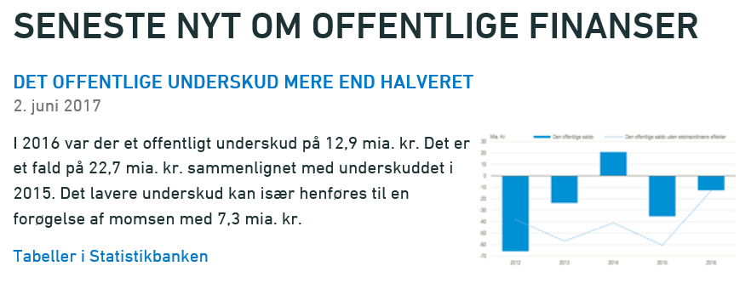

http://www.dst.dk/da/Statistik/emner/nationalregnskab-og-offentlige-finanser/offentlige-finanser

Renten
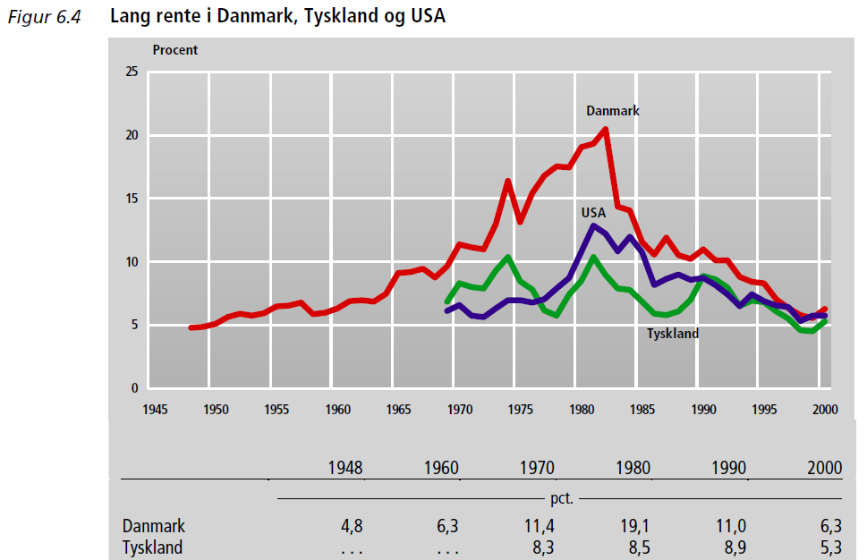
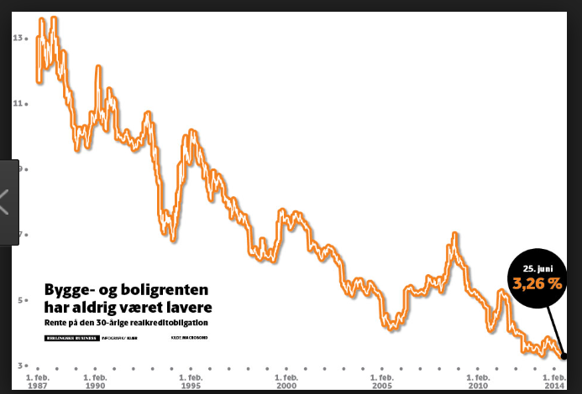
Danmarks Nationalbanks rentesatser, pengemarkedsrentesatser samt obligationsrentegennemsnit ultimo (pct p.a.) efter type og tid
Enhed: pct. pro anno
 | 2008M01 | 2008M02 | 2008M03 | 2008M04 | 2008M05 | 2008M06 | 2008M07 | 2008M08 | 2008M09 | 2008M10 | 2008M11 | 2008M12 | 2009M01 | 2009M02 | 2009M03 | 2009M04 | 2009M05 | 2009M06 | 2009M07 | 2009M08 | 2009M09 | 2009M10 | 2009M11 | 2009M12 | 2010M01 | 2010M02 | 2010M03 | 2010M04 | 2010M05 | 2010M06 | 2010M07 | 2010M08 | 2010M09 | 2010M10 | 2010M11 | 2010M12 | 2011M01 | 2011M02 | 2011M03 | 2011M04 | 2011M05 | 2011M06 | 2011M07 | 2011M08 | 2011M09 | 2011M10 | 2011M11 | 2011M12 | 2012M01 | 2012M02 | 2012M03 | 2012M04 | 2012M05 | 2012M06 | 2012M07 | 2012M08 | 2012M09 | 2012M10 | 2012M11 | 2012M12 | 2013M01 | 2013M02 | 2013M03 | 2013M04 | 2013M05 | 2013M06 | 2013M07 | 2013M08 | 2013M09 | 2013M10 | 2013M11 | 2013M12 | 2014M01 | 2014M02 | 2014M03 | 2014M04 | 2014M05 | 2014M06 | 2014M07 | 2014M08 | 2014M09 | 2014M10 | 2014M11 | 2014M12 | 2015M01 | 2015M02 | 2015M03 | 2015M04 | 2015M05 | 2015M06 | 2015M07 | 2015M08 | 2015M09 | 2015M10 | 2015M11 | 2015M12 | 2016M01 | 2016M02 | 2016M03 | 2016M04 | 2016M05 | 2016M06 | 2016M07 | 2016M08 | 2016M09 | 2016M10 | 2016M11 | 2016M12 | 2017M01 | 2017M02 | 2017M03 | 2017M04 | 2017M05 | 2017M06 | 2017M07 | 2017M08 | 2017M09 | 2017M10 | 2017M11 | 2017M12 | 2018M01 | 2018M02 | 2018M03 | 2018M04 | 2018M05 | 2018M06 | 2018M07 | 2018M08
10 årig statsobligation | 3.94 | 3.88 | 4.05 | 4.32 | 4.64 | 4.79 | 4.73 | 4.4 | 4.28 | 4.56 | 3.72 | 3.25 | 3.7 | 3.46 | 3.4 | 3.46 | 3.77 | 3.62 | 3.66 | 3.54 | 3.53 | 3.65 | 3.53 | 3.62 | 3.54 | 3.42 | 3.37 | 3.21 | 2.69 | 2.68 | 2.76 | 2.17 | 2.37 | 2.63 | 2.85 | 3.02 | 3.17 | 3.21 | 3.39 | 3.27 | 3.03 | 3 | 2.8 | 2.35 | 2.06 | 2.33 | 2.04 | 1.58 | 1.75 | 1.78 | 1.82 | 1.63 | 1.08 | 1.46 | 1.09 | 1.11 | 1.23 | 1.23 | 1.05 | 1.03 | 1.77 | 1.58 | 1.48 | 1.32 | 1.56 | 1.86 | 1.82 | 2.05 | 1.95 | 1.75 | 1.74 | 1.99 | 1.71 | 1.63 | 1.62 | 1.57 | 1.39 | 1.29 | 1.2 | 0.91 | 0.92 | 0.83 | 0.64 | 0.56 | 0.2 | 0.12 | 0.15 | 0.26 | 0.41 | 0.73 | 0.58 | 0.66 | 0.56 | 0.81 | 0.71 | 0.92 | 0.62 | 0.44 | 0.4 | 0.48 | 0.42 | 0.08 | 0.03 | 0 | -0.07 | 0.24 | 0.34 | 0.3 | 0.48 | 0.18 | 0.29 | 0.3 | 0.25 | 0.35 | 0.36 | 0.19 | 0.23 | 0.17 | 0.14 | 0.23 | 0.69 | 0.72 | 0.53 | 0.57 | 0.38 | 0.32 | 0.33 | 0.34
 | 4.2133333333 |  |  |  |  |  |  |  |  |  |  |  | 3.5783333333 |  |  |  |  |  |  |  |  |  |  |  | 2.8925 |  |  |  |  |  |  |  |  |  |  |  | 2.6858333333 |  |  |  |  |  |  |  |  |  |  |  | 1.355 |  |  |  |  |  |  |  |  |  |  |  | 1.7391666667 |  |  |  |  |  |  |  |  |  |  |  | 1.1891666667 |  |  |  |  |  |  |  |  |  |  |  | 0.50916666667 |  |  |  |  |  |  |  |  |  |  |  | 0.27333333333 |  |  |  |  |  |  |  |  |  |  |  | 0.26416666667 |  |  |  |  |  |  |  |  |  |  |  | 0.485
år | 2008 | 2009 | 2010 | 2011 | 2012 | 2013 | 2014 | 2015 | 2016 | 2017 | 2018
10 årig statsobligation (risikofri rente) | 4.21% | 3.58% | 2.89% | 2.69% | 1.36% | 1.74% | 1.19% | 0.51% | 0.27% | 0.26% | 0.48%
Inflation | 3.40% | 1.32% | 2.31% | 2.75% | 2.41% | 0.78% | 0.57% | 0.45% | 0.26% | 1.10% | 2.00%
Realrente | 0.81% | 2.26% | 0.59% | -0.07% | -1.05% | 0.96% | 0.62% | 0.06% | 0.01% | -0.84% | -1.52%

